산출내역서(야간맞교대)
2019년 사옥관리(청소, 경비) 용역 산출내역서
2023년 김홍도미술관 경비 용역 산출내역서
□ 적용기간 : 2023. 06. 01 ~ 2023. 12. 31 |  |  |  |  | (단위 : 원)
구 분 |  | 경비원(1명) | 월 합계(2명) (A) | 7개월 합계 (A*7) | 비 고
 |  |  | 2 | 7
 | 월 근무 시간
 | 기본급 |  |  | -
 | 야간수당 |  |  | -
 | 연차수당 |  |  | -
 | 소 계 |  |  | -
 | 퇴직급여충당금 |  |  | -
 | 인건비합계 |  |  | -
 | 국민연금료 |  |  | -
경 비 | 건강보험료 |  |  | -
 | 장기요양보험료 |  |  | -
 | 고용보험료 |  |  | -
 | 산재보험료 |  |  | -
 | 임금채권부담금 |  |  | -
 | 식대(야간) |  |  | -
 | 피복비 |  |  | -
 | 소 계 |  |  | -
원가계 |  |  |  | -
일반관리비 |  |  |  | -
기업이윤 |  |  |  | -
합 계 |  | - | - | -
부가세(10%) |  |  |  | -
합 계 |  |  |  | -
총 합 계 |  | - |  | - | 7개월분+1일분

산출내역서(야간맞교대)(1일)
2019년 사옥관리(청소, 경비) 용역 산출내역서
2023년 김홍도미술관 경비 용역 산출내역서
□ 적용기간 : 2023. 05. 31 ~ 2023. 05. 31 |  |  |  |  | (단위 : 원)
구 분 |  | 경비원(1명) | 월 합계 (A) | 1일 합계 (A*1) | 비 고
 |  |  | 1 | 1
 | 월 근무 시간
 | 기본급
 | 야간수당
 | 연차수당
 | 소 계
 | 퇴직급여충당금
 | 인건비합계
 | 국민연금료
경 비 | 건강보험료
 | 장기요양보험료
 | 고용보험료
 | 산재보험료
 | 임금채권부담금
 | 식대(야간)
 | 피복비
 | 소 계
원가계
일반관리비
기업이윤
합 계 |  |  |  | -
부가세(10%) |  |  |  | -
합 계 |  |  |  | - | (2023.05.31~2023.05.31) 1일분

직종별 조사노임단가
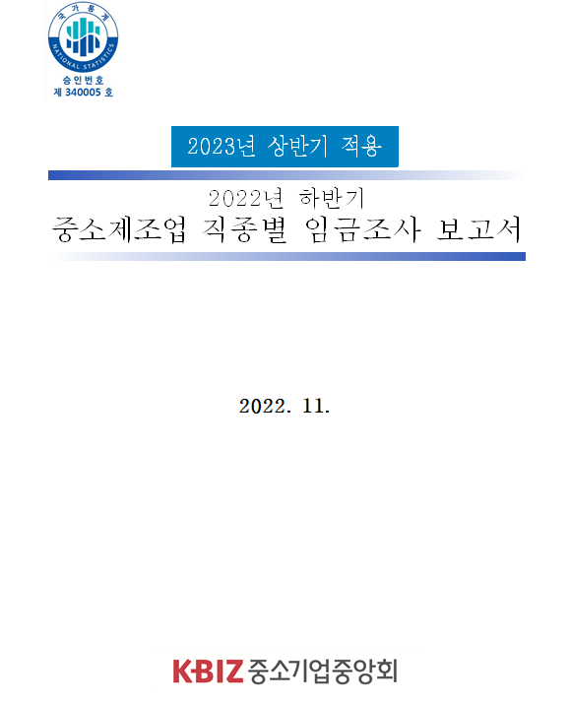
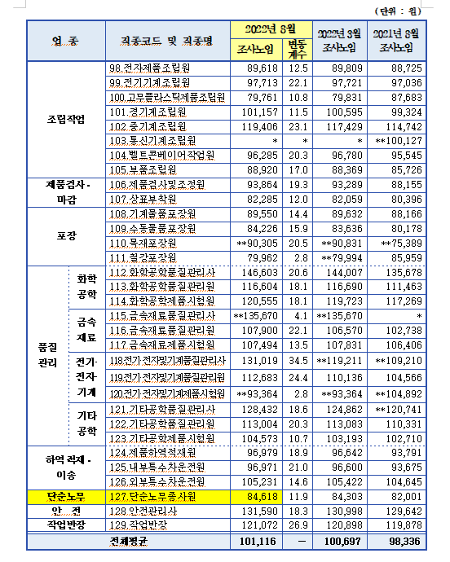
2022년 하반기 중소제조업 직종별임금조사 보고서

